Sheet1
 | Pattern | Size | LL&SR | FOB QINGDAO PRICE | Qty 40HQ
1 | LANDGEMA | 175/65R14 | 86TXL | $17.91 | 1850
2 | LANDGEMA | 175/70R14 | 88TXL | $19.06 | 1750
3 | LANDGEMA | 175/70R13 | 82T | $17.38 | 2050
4 | LANDGEMA | 185/65R14 | 86H | $18.68 | 1600
5 | LANDGEMA | 185/70R14 | 88T | $20.63 | 1610
6 | LANDGEMA | 185/65R15 | 88H | $20.87 | 1510
7 | LANDGEMA | 195/55R15 | 85V | $21.06 | 1440
8 | LANDGEMA | 195/65R15 | 95TXL | $21.90 | 1310
9 | LY166 | 195/70R14 | 91T | $23.08 | 1300
10 | LANDGEMA | 205/55R16 | 91V | $22.84 | 1140
11 | LY166 | 205/70R15 | 96T | $27.02 | 1170
12 | LANDGEMA | 215/60R16 | 95V | $27.38 | 1050
13 | LANDGEMA | 215/65R16 | 98H | $29.06 | 1050
14 | GALLOPRO H/T | 215/70R16 | 100H | $35.20 | 850
15 | ZEALION | 215/45ZR17 | 91WXL | $26.89 | 1060
16 | ZEALION | 225/45ZR17 | 94WXL | $27.96 | 960
17 | ZEALION | 245/45ZR17 | 99WXL | $33.86 | 830
18 | GALLOPRO H/T | 245/70R16 | 111HXL | $41.29 | 750
19 | GALLOPRO H/T | 265/65R17 | 112H | $46.97 | 630
20 | GALLOPRO H/T | 255/70R16 | 111T | $45.40 | 670
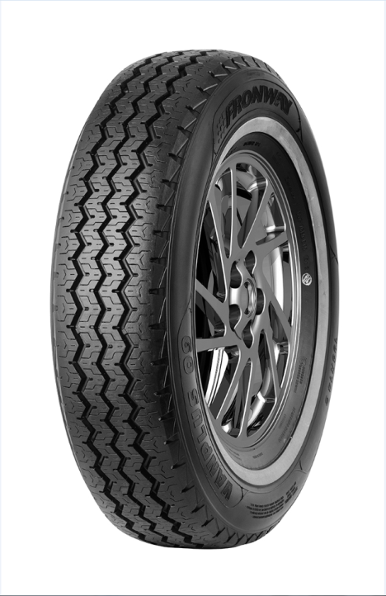
21 | VANMEJOR C30 | 195R15C | 106/104R | $30.12 | 1100
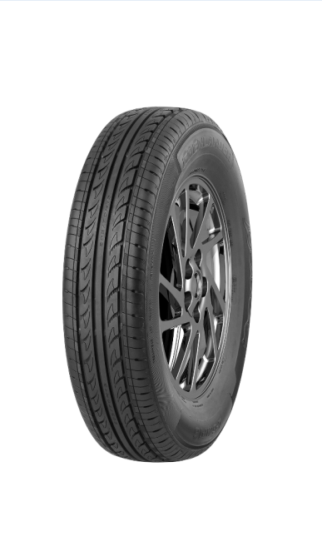
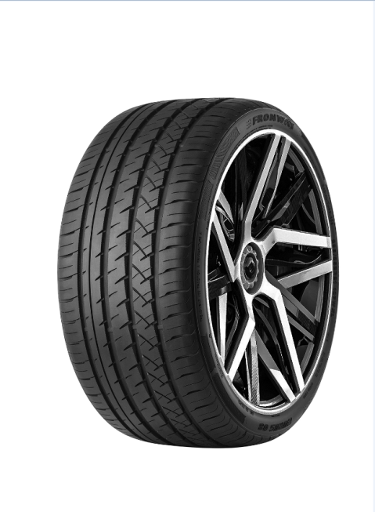

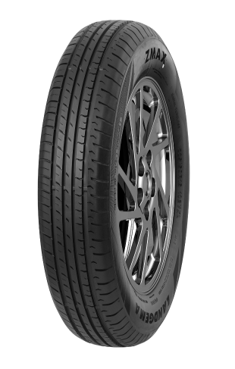
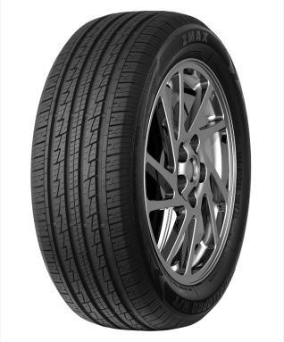

 | LANDGEMA |  | LY166 |  | GALLOPRO H/T | ZEALION | VANMEJOR C30

